Sheet1
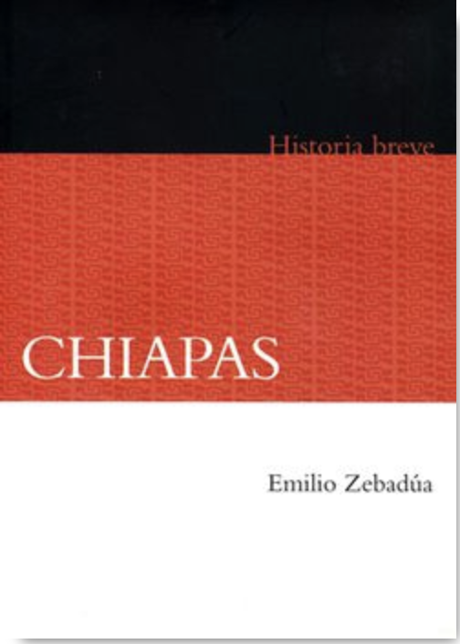
priority | title | author_1 | author_2 | author_3 | author_4 | author_5 | author_6 | year | publicado_por
 | Historia Breve de Aguascalientes | Jesús Gómez Serrano | Francisco Javier Delgado |  |  |  |  | 2010 | El Colegio de México | What the books look like:
 | Historia Breve de Baja California | Miguel León-Portilla | David Piñera Ramírez |  |  |  |  | 2010 | El Colegio de México
 | Historia Breve de Baja California Sur | Ignacio del Río | María Eugenia Altable Fernández |  |  |  |  | 2000 | El Colegio de México
 | Historia Breve de Campeche | Fausta Gantús Inurreta | Carlos Alcalá Ferraéz | Laura Villanueva |  |  |  | 2000 | El Colegio de México
 | Historia Breve de Coahuila | Martha Rodríguez | María Elena Sontoscoy | Laura Elena Gutiérrez | Francisco Javier Cepeda |  |  | 2000 | El Colegio de México
 | Historia Breve de Colima | José Miguel Romero de Solís | Paulina Machuca Chávez |  |  |  |  | 2010 | El Colegio de México
YES | Historia Breve de Chiapas | Emilio Zebadúa |  |  |  |  |  | 2010 | El Colegio de México
YES | Historia Breve de Chihuahua | Luis Aboites Aguilar |  |  |  |  |  | 1994 | El Colegio de México
 | Historia Breve de Durango | José de la Cruz Pacheco Rojas |  |  |  |  |  | 2010 | El Colegio de México
 | Historia Breve de Guanajuato | Mónica Blanco | Alma Parra | Ethelia Ruiz Medrano |  |  |  | 2000 | El Colegio de México
YES | Historia Breve de Guerrero | Carlos Illades |  |  |  |  |  | 2010 | El Colegio de México
 | Historia Breve de Hidalgo | Rocío Ruiz de la Barrera |  |  |  |  |  | 2000 | El Colegio de México
YES | Historia Breve de Jalisco | José María Muriá |  |  |  |  |  | 1994 | El Colegio de México
 | Historia Breve del Estado de México | María Teresa Jarquín Ortega | Manuel Miño Grijalva | Cecilia Cadena Inostroza |  |  |  | 2010 | El Colegio de México
 | Historia Breve de Michoacán | Álvaro Ochoa Serrano | Gerardo Sánchez Díaz |  |  |  |  | 2010 | El Colegio de México
 | Historia Breve de Morelos | Alicia Hernández Chávez |  |  |  |  |  | 2010 | El Colegio de México
 | Historia Breve de Nayarit | Mario Contreras Valdez |  |  |  |  |  | 2010 | El Colegio de México
 | Historia Breve de Nuevo León | Israel Cavazos Garza | Isabel Ortega Ridaura |  |  |  |  | 2010 | El Colegio de México
 | Historia Breve de Oaxaca | María de los Ángeles Romero F. | Carlos Sánchez | Jesús E. Medoza | Jaime Bailón | Francisco J. Ruiz | Luis A. Arrioja Díaz Viruell | 2010 | El Colegio de México
 | Historia Breve de Puebla | Leonardo Lomelí Vanegas |  |  |  |  |  | 2010 | El Colegio de México
 | Historia Breve de Querétaro | Marta Eugenia García Ugarte |  |  |  |  |  | 1999 | El Colegio de México
 | Historia Breve de Quintano Roo | Lorena Careaga Viliesid | Antonio Higuera Bonfil |  |  |  |  | 2010 | El Colegio de México
 | Historia Breve de San Luis Potosí | María Isabel Monroy | Tomás Calvillo Unna |  |  |  |  | 2010 | El Colegio de México
 | Historia Breve de Sinaloa | Sergio Ortega Noriega |  |  |  |  |  | 1999 | El Colegio de México
 | Historia Breve de Sonora | Ignacio Almada Bay |  |  |  |  |  | 2000 | El Colegio de México
YES | Historia Breve de Tabasco | Carlos Martínez Assad |  |  |  |  |  | 2011 | El Colegio de México
 | Historia Breve de Tamaulipas | Octavio Herrera Pérez |  |  |  |  |  | 1999 | El Colegio de México
 | Historia Breve de Tlaxcala | Ricardo Rendón Garcini |  |  |  |  |  | 1996 | El Colegio de México
 | Historia Breve de Veracruz | Carmen Blázquez Domínguez | Yovana Celaya Nández | José Manuel Velasco Toro |  |  |  | 2010 | El Colegio de México
 | Historia Breve de Yucatán | Sergio Quezada |  |  |  |  |  | 2010 | El Colegio de México
 | Historia Breve de Zacatecas | Jesús Flores Olague | Mercedes de Vega | Sandra Kuntz Ficker | Laura de Alizal |  |  | 2010 | El Colegio de México

